Ejercicio 2
1) Describir el proceso para seleccionar:

Toda la hoja | Hacer click izquierdo en la flcha que aparece en la esquina superior izquierda entre las filas y las columnas
Filas | Hacer click izquierdo en el numero de la fila
Columnas | Hacer click izquierdo en la letra de la columna
Rangos | Un rango es un rectángulo de celdas. Para seleccionarlo se toma con el click mantenido la celda superior izquierda hasta la celda inferior derecha y se suelta el click
Rangos No Contiguos | Aplicamos la fórmula =JERARQUIA(??, ??:?? Aquí las interrogaciones se remplazan por los aspectos a organizar) a la celda inicial y la copiamos al resto del rango (hasta la celda final)

2) Identificar los siguientes elementos en la Hoja de Cálculo EXCEL:
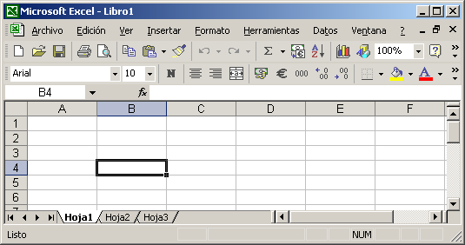
f
g
Hoja | a.
Barra de Menú | f.
Barra de Herramientas Estándar | g.
j
Barra de Herramientas Formato | j.
e
i
h
Cuadro de Nombres | e.
Insertar Función | i.
d
b
Barra de Fórmulas | h.
Barras de desplazamiento | l.
Barra de Estado | c.
k
l
Fila | d.
Columna | b.
a
Celda Activa | k.

c

